第一章
プロジェクト名 |  | ドキュメント名 |  | 作成日 | 作成者
Global-Transaction-Demo |  | 分散トランザクションに関する研究 第一章 |  | 2025-05-16 | 況 浩然
1.はじめに
今週は、分散システム(マイクロサービス アーキテクチャ)における分散トランザクション（Global-Transaction）について集中的に調査・研究を行いました。
このテーマは中国のIT企業の面接においても頻繁に質問される項目の一つであり、面接官から「分散トランザクションの理解を説明してください」と聞かれることがよ
くあります。そのため、理論の理解だけでなく、実際のシステム設計・実装においてどのように対応すべきかという観点から、以下に自分の学習成果をまとめます。

２.分散トランザクションとは
分散トランザクションとは、複数の異なるシステム・データベースにまたがる操作を一つのトランザクションとして扱い、整合性・一貫性を保証する仕組みのことだと考えて
おります。分散トランザクションは現代のシステムにおいて非常に重要な役割を果たしています。例えば、ネットショッピングにおいて、ユーザーが商品を購入する際の流れを
考えてみましょう。通常、以下のようなステップが発生します：
１．商品を選択して注文を確定（注文サービス） |  |  | これらの処理はそれぞれ異なるサービスやデータベースで実行されるため、どこかでエラーが発生すると、
 |  |  | 全体の処理に不整合が生じる可能性があります。
２．在庫を確認して確保（在庫サービス） |  |  | たとえば、「在庫の確保には成功したが、支払い処理でエラーが発生した」場合、本来であれば、在庫確保の
 |  |  | 処理も取り消されるべきです。もしこのロールバックが行われなければ、ユーザーにとっては「お金は引き落とされた
３．支払いを処理（決済サービス） |  |  | のに商品が届かない」という最悪の事態が発生してしまいます。

まずは、単一アーキテクチャ（モノリシック構成）と分散アーキテクチャ（マイクロサービス構成）におけるトランザクション管理の違いを比較してみましょう。
単一アーキテクチャ 分散アーキテクチャ
ランザクションの制御は非常にシンプル。たとえば Spring Boot のような
フレームワークを使えば、たった1つの @Transactional アノテーションを付
けるだけで、 メソッド内の処理がすべて一つのトランザクションとして自動
的に管理されます。
マイクロサービスアーキテクチャでは、サービスごとに独立して デプロイされ、HTTP リクエストなどで相互に通信することが一般的です。 しかしご存知のように、HTTP リクエストは一度送信すると取り消すこと ができず、まるで一度こぼした水のように元に戻せません。このような 構成では、各サービス間での一貫性を保証することが難しく、分散トラ ンザクションの管理が大きな課題となります。

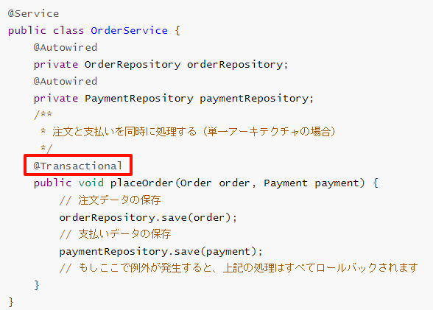

３．解決策
最初は、AlibabaのIT研究チームが開発した分散トランザクションソリューション「Seata」のような自作の分散トランザクションミドルウェアを実装しようと考えていまし
た。しかし、実際に構成や設計を調べていくうちに、分散環境におけるトランザクション制御の複雑さや、各種リスク・整合性の担保など、個人で一から実装するにはあまりに
も大きな労力と時間がかかることを実感しました。そこで今回は、直接的に「Seata」を活用し、分散トランザクションの処理を実際に体験・検証してみることにしました。
Seataにおけるトランザクション管理には、3つの重要なコンポーネント（役割）があります：
①TC（Transaction Coordinator：トランザクションコーディネーター）
グローバルトランザクションおよび各ブランチトランザクションの状態を管理し、全体のトランザクションのコミットまたはロールバックを調整する役割を担う。
②TM（Transaction Manager：トランザクションマネージャー）
グローバルトランザクションの開始、コミット、ロールバックなどの制御を担当する。アプリケーション側でグローバルトランザクションの範囲を定義するために使用される。
③RM（Resource Manager：リソースマネージャー）
各ブランチトランザクションを管理し、TCと連携してトランザクションの登録や状態の報告を行い、最終的なコミット／ロールバックを実行します。データベースやメッセー
ジキューなど、具体的なリソースと直接やり取りを行うコンポーネントです。

start the global transaction
Transaction Manager

branch-Transaction ①
register the branch transaction
OrderService
Transaction Coordinator

Globa-Transaction

branch-Transaction ②

PaymentService
．．

commit or rollback the global transaction

最後に：自分で実装したグローバルトランザクションの流れ
Seata を用いてグローバルトランザクションを実現しました。以下にその具体的な実装手順を説明します。
①まず TC（Transaction Coordinator）サービスを起動
これは全体のトランザクションを管理・調整する重要なコンポーネントです。Seata サーバーをローカルで起動し、各サービスが通信できるように設定。

 |  | Seataの公式サイトからは、Windows向けの圧縮パッケージを簡単にダウンロードすることができます。
 |  | このパッケージの中身は本質的にSpring Bootで構築されたアプリケーションであり、Seataサーバー（TC）の起動も非常にシンプル。

②Spring Boot プロジェクトに Seata 関連の依存を追加
seata-spring-boot-starter などの依存ライブラリを追加し、application.yml に必要な設定を記述した（例：TxServiceGroup、SeataServer のアドレスなど）。
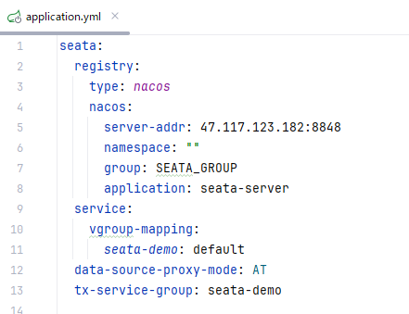

 | ちなみに、今回の実装ではプロジェクト構成を分かりやすく保つために、例として order-service と payment-service の2つのマイクロサービスのみを
 | 使用しました。もちろん、実際のシナリオではinventory-service（在庫サービス）なども加えることが可能です。

③@GlobalTransactional アノテーションを利用して、グローバルトランザクションを開始
@GlobalTransactional アノテーションは、Seata が提供する注釈であり、グローバルトランザクションを開始するためのエントリーポイントとなります。
このアノテーションをサービスクラスの入口メソッド（例：注文処理などのビジネスの起点となるメソッド）に付与するだけで、そのメソッド内で呼び出される他
の複数のマイクロサービス（たとえば、決済サービスや在庫サービスなど）を、一つの統一されたトランザクションとして自動的に管理することができます。
このように、@GlobalTransactional を使用することで、コード側で特別な処理を書くことなく、Seata が裏側で各サービス間のトランザクション状態を管理して
くれるため、開発者は業務ロジックに集中しやすくなります。
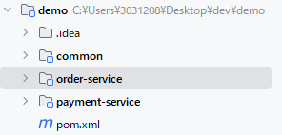
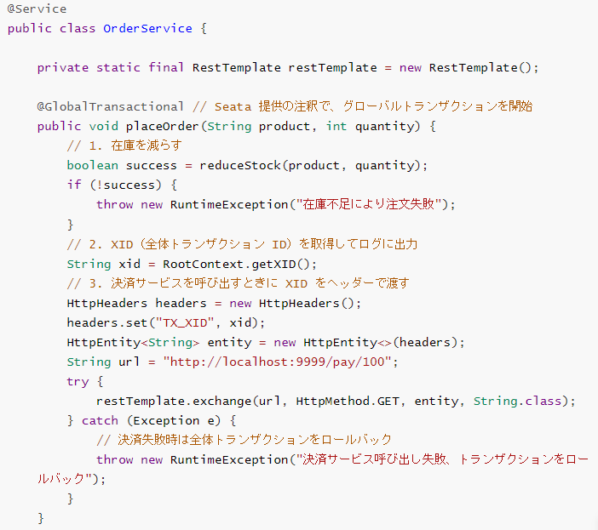

④テスト
 | 分布式トランザクションを使わない場合の問題点（テスト結果）
 | @GlobalTransactional を Spring Boot の @Transactional アノテーションに変更し、
 | ローカルサービスの処理呼び出しとリモートサービスの呼び出し後に意図的にエラーを挿入して、
 | トランザクションの動作（特にロールバック）がどうなるかを検証しています。

元々Data
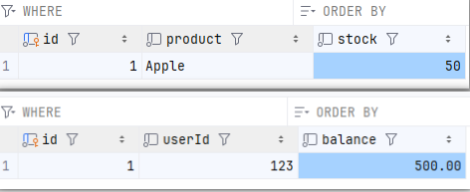
エラー発生

最後Data
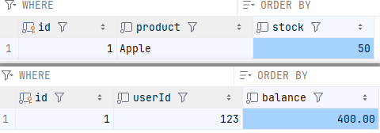

ローカルトランザクションはちゃんとロールバックしてくれたんですが、 リモートの方はスルーしちゃって…つまり、 「お金はきちんと払ったのに、商品はどこに行ったの？」状態が発生しました。 ユーザーにとってはまさに「お金だけ取られた詐欺ショッピング」みたいな感じですね（笑）。

 | さて、ここからは Seata を使ってグローバルトランザクションを管理します。
 | これで先ほどの「お金は払ったのに商品が来ない」ということを防ぎます！

元々Data
エラー発生

最後Data

今回の検証では、Seata を使うことで問題が解決されました。もしエラーが発生した場合、本地の注文テーブルのトランザクションだけでなく、リモートの残高テーブルの
トランザクションもロールバックされるため、ユーザーがお金を失うような問題は発生しません。
さらに、TC（Transaction Coordinator）サービスの管理コンソールから、グローバルトランザクションのロールバックのログを確認することもできました。

第二章
プロジェクト名 | ドキュメント名 | 作成日 | 作成者
手書きの分散トランザクション | 分散トランザクションに関する研究 第二章 | 2025-05-20 | 況 浩然
1.はじめに
週末に Seata のソースコードを読みながら、分散トランザクションを簡易的に実現するためのアイデアが浮かびました。
まず、どのような分散トランザクションでも、全体のトランザクション状態を一元的に管理する TC（Transaction Coordinator）サービスが不可欠だ
と考えています。さらに、この TC サービスは、各マイクロサービスに対して能動的(主動的)にメッセージを送信する能力を持つ必要があります。私がこれ
までに学んだ通信手段の中では、WebSocket のような双方向通信だけが、この要件を満たしていると感じました。そのため、Netty をベースに TC サービ
ス（`kk-rpc-globalTX`）を構築するというアプローチを取っています。
次に考えたのは、もともと自作していた KK-RPC フレームワークに対して、グローバルトランザクションを管理できるモジュールを拡張することでし
た。ここで意識したのが、ソフトウェア設計における有名な原則の一つである オープン・クローズド原則（Open-Closed Principle）です。これは「機能
の拡張には開かれており、既存コードの修正には閉じているべきである」という考え方です。この原則に従うため、既存の通信処理や RPC 呼び出し部分に
は一切手を加えず、外部から機能を強化する方針を取りました。そして、このような非侵入型の機能追加を実現する最も有効な手段として、AOP（アスペクト
指向プログラミング）を採用することにしました。AOP を使えば、業務ロジックには手を加えずに、トランザクションの開始・コミット・ロールバックとい
った一連の処理を、共通の横断的関心事（cross-cutting concern）として切り出して管理することが可能になります。

2.Connection に対する AOP による拡張
グローバルトランザクションを実現するためには、まず「どのオブジェクトがトランザクションの制御を行っているのか」を考える必要があります。そ
の答えは明確で、実際にトランザクションを開始・コミット・ロールバックしているのは、`Connection` オブジェクトです。したがって、トランザクショ
ン制御を拡張・介入したい場合、最も効果的なのは `Connection` に対する機能強化です。この `Connection` を取得する方法としては、通常、
`DataSource#getConnection()` のような形で提供されています。そのため、この取得処理自体を AOP でフックし、返される `Connection` をラップ
（包装）するアプローチを取りました。さらに、JDK が提供する `java.sql.Connection` はインターフェースであるため、インターフェースに対するメ
ソッドの AOP 切り替えを行えば、全ての実装クラスに対して横断的な強化が可能となります。
本プロジェクトでは、java.sql.Connection インターフェースを実装した独自の KKConnection クラスを作成しました。このクラスは内部で Transaction
オブジェクトを関連付けており、特に commit() と rollback() メソッドをオーバーライドしています。
主な設計思想
通常のデータベース接続では、commit() を呼び出すと即座にトランザクションが確定しますが、今回の実装では、commit() 呼び出し時に即時コミット
せず、一旦処理をブロックします。これは、外部のトランザクションコーディネーター（TC）からのコミットまたはロールバックの通知を待つためです。
TCの指示に従って、コミットが許可された場合にのみ実際のコミット処理を行い、ロールバックが指示された場合はロールバック処理を実行します。
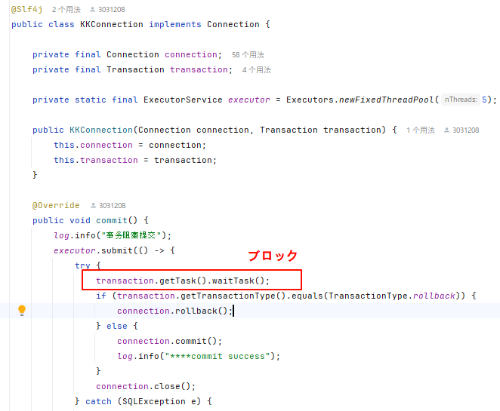
GoFの23のデザインパターンの一つである
装飾者パターン（Decorator Pattern
を利用

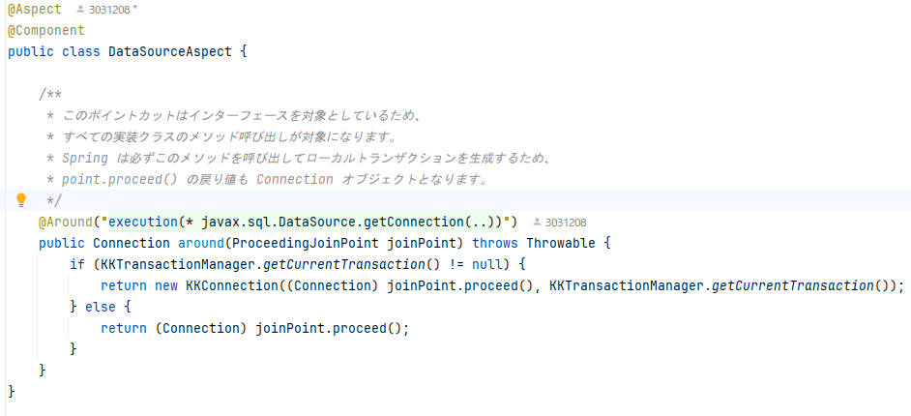

要するに、私は今 Spring Boot の強化を行っており、
Spring フレームワークが Connection を取得する際に、私が実装した KKConnection を取得するようにし、本来コミットすべきタイミングではまだコミッ
トせず、ロールバックすべきタイミングでもまだロールバックしないように制御したい、最終的には、TC（トランザクションコーディネーター）サービスから
の通知を待ちすべての処理が正常に揃ったと確認された時点で初めてコミットを実行する、ということです。
Netty-Server(TC)
3.アーキテクチャ概要

User (Client)
処理は成功したが、トランザクションはまだコミットせず、Netty に報告する。

Request


「すべての報告を集約し、その中の一つでもエラーがあれば、すべてのサービスにロールバックを通知する。すべて成功した場合のみ、全サービスにコミットを通知する。」

OrderService
127.0.0.1:8000
StockService
127.0.0.1:8001
PaymentService
127.0.0.1:8002

4.詳しくは、私の GitHub をご覧ください：https://github.com/khr123123/KK-RPC/tree/GlobalTX

